CU_01
CASOS DE USO
ID Caso de uso | CU-01
Nombre | Acceso de usuarios
Precondición | El usuario debe de estar previamente registrado en la base de datos del sistema, para ello se deberá contactar con el o los administradores.
Postcondición | Si el usuario esta registrado se mostrara un mensaje de bienvenida seguidamente de la pantalla principal
Autor | Administrador | Fecha | 2023-02-06

Proposito
El sistema deberá de permitir solo a los usuarios registrados acceder al sistema.

Flujos alternativos y excepciones

Curso normal
Para acceder al sistema el usuario deberá de: Paso 1: El usuario deberá de estar en la pantalla de login Paso 2: El usuario deberá de teclear el usuario y contraseña. Paso 3: El usuario deberá de seleccionar aceptar o validar. Paso 4: Si la información proporcionada es correcta el sistema mostrara un mensaje de bienvenida seguidamente se mostrara la pantalla principal.

Curso alterno
4a. Se mostrara un mensaje en cual mencionara al usuario que digito mal el usuario o contraseña 4b. El sistema direccionara al usuario nuevamente a la pantallla de login. 4c. Usuario o contraseña extraviada 4d. El usuario deberá de contactar al adminstrador para poder recuperara la contraseña o usuario.

Otros datos

importancia | Alta
Urgencia | Alta

Comentarios
Los usuarios solo podran cambiar su usuario o contraseña si y solo si el adminstrador lo permita.

Diagrama de caso de uso
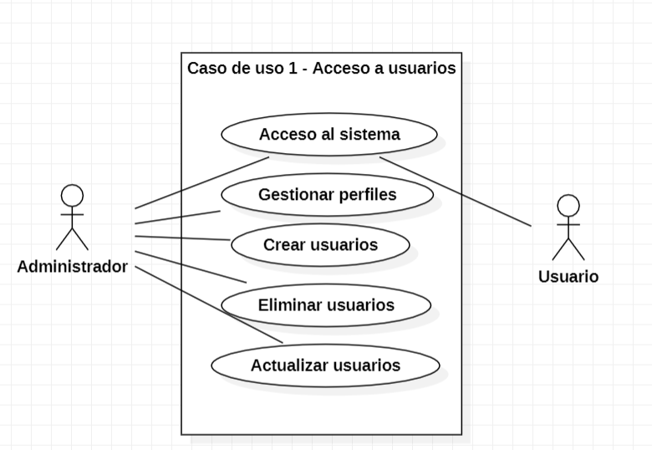

Pantalla
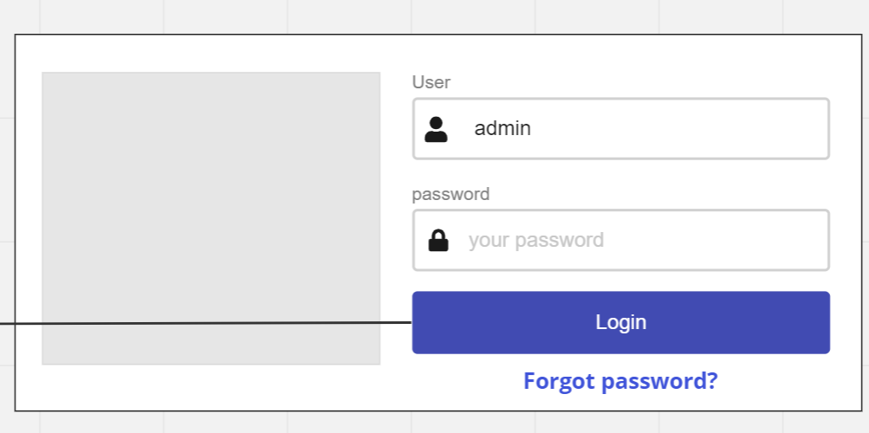

Cuando la aplicación se inicie el sistema mostrar la siguiente pantalla en la cual se deberá ingresar el usuario y una contraseña, si el usuario no esta dado de alta tendra que contactar con un administrador para registrarse, cuando se de al bóton se mostrara la pantalla inicial.

CU_02
 | CASOS DE USO
 | ID Caso de uso | CU-02
 | Nombre | Registro de usuarios
 | Precondición | El usuario deberá cumplir con los requisitos que le solicitara el administrador para que posteriormente un adminstrador de de alta en el sistema.
 | Postcondición | Cuando el usuario se registre se mostrara un mensaje validando que se efectuo la operación de manera exitosa.
 | Autor | Administrador | Fecha | 2023-02-06

 | Proposito
 | Registrar usuarios para que tengan acceso al sistema

 | Flujos alternativos y excepciones

 | Curso normal
 | Para poder crear un usuario se deberá de: Paso 1: El usuario deberá de solicitar a un adminstrador el registro. Paso 2: El administrador deberá evaluar la solicitud. Paso 3: El administrador deberá ingresar al sistema con su perfil para poder dar de alta al usuario. Paso 4: El administrador deberá de estar en la pestaña de crear usuario nuevo. Paso 5: El administrador deberá de pedir la información necesaria al usuario que se quiere dar de alta. Paso 6: El administrador deberá de introducir la información proporcionada al sistema. Paso 7: El administrador configurara los privilegios que el usuario tendra. Paso 8: El administrador deberá de seleccionar la casilla de crear. Paso 9: El sistema mostrara un mensaje mencionando que se ha creado un usuario exitosamente.

 | Curso alterno
 | 2a. El administrador rechazara la solicitud. 3a. Si el adminsitrador no ingresa con su perfil de administrador NO podra crear usuarios. 5a. Si la información proporcionada no es la que se le solicito, NO se podra registrar el usuario. 5b. Si la información proporcionada ya se encuentra dentro del sistema no se podra crear el usuario. 9a. Si hay información faltante u ocurrio un error al momento de crear un usuario se mostrara un mensaje avisando que no se creo el usuario.

 | Otros datos

 | importancia | Alta
 | Urgencia | Alta

 | Comentarios
 | El registro de usuarios solo podrá ser efectuado por un administrador

 | Diagrama de caso de uso
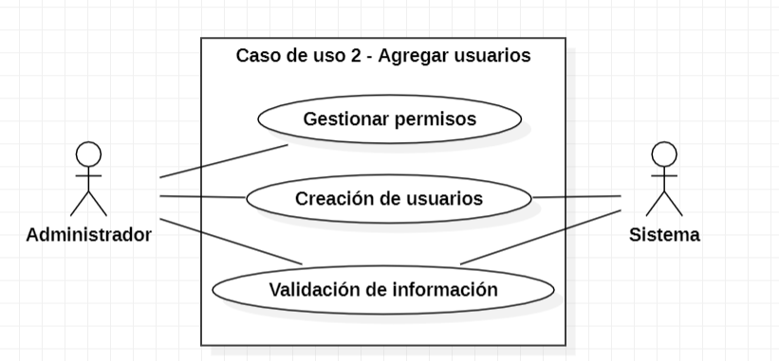

Pantalla
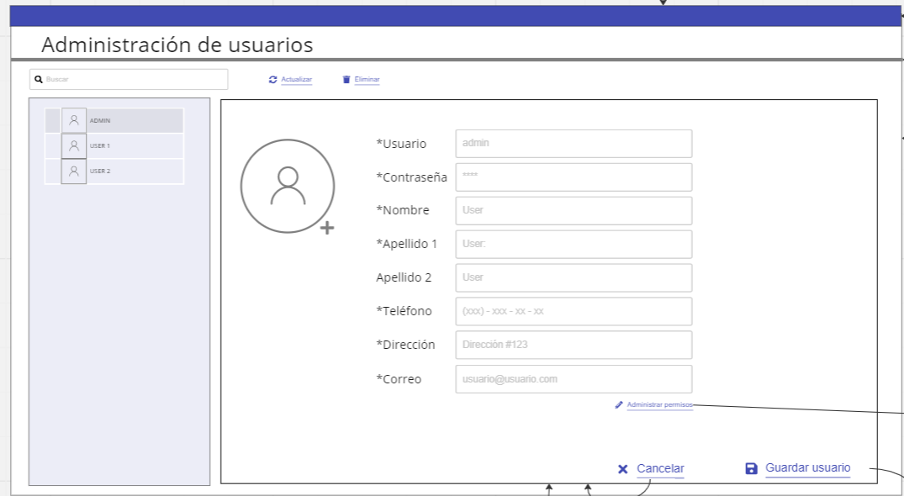 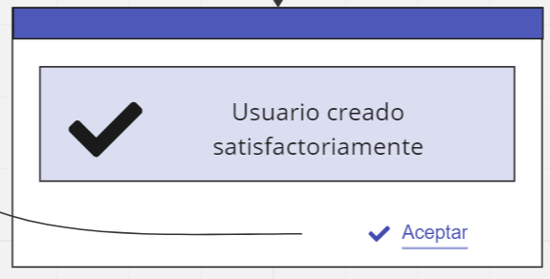

El sistema contara con un apartado para poder mirar los usuarios previamente registrados, en la parte derecha de la pantalla mostrar la información necesaria para poder agregar un usuario, una vez llenados los campos y al darle clic a crear el sistema mostrar un mensaje que mencionar que el usuario ha sido creado con exito.

CU_03
CASOS DE USO
ID Caso de uso | CU-03
Nombre | Eliminación de usuarios
Precondición | El usuario debe de estar previamente registrado.
Postcondición | El sistema desplegara una ventana emergente mencionando al administrador que esta apunto de eliminar un usuario. El administrador deberá de confirmar o rechazar la solicitud. Si la eliminación fue exitosa mostrara un mensaje de sastifacción.
Autor | Administrador | Fecha | 2023-02-06

Proposito
Tener un control acerca de los usuarios que pueden tener acceso al sistema.

Flujos alternativos y excepciones

Curso normal
Para poder eliminar un usuario el administrador deberá de: Paso 1: Ingresar con el perfil de administrador Paso 2: Ingresar al apartado de usuarios. Paso 3: Seleccionar el usuario al que se quiere eliminar. Paso 4: Validar la eliminación en el recuadro de aceptar. Paso 5: Validar nuevamente para confirmar la eliminación de el usuario.

Curso alterno
1a. Si el usuario no accede con el perfil de administrador no podra eliminar usuarios. 5a. Si el usuario rechaza la solicitud el sistema volvera a la pantalla de usuarios.

Otros datos

importancia | Alta
Urgencia | Alta

Comentarios
La eliminación de usuarios solo podrá ser efectuada por administradores.

Diagrama de caso de uso
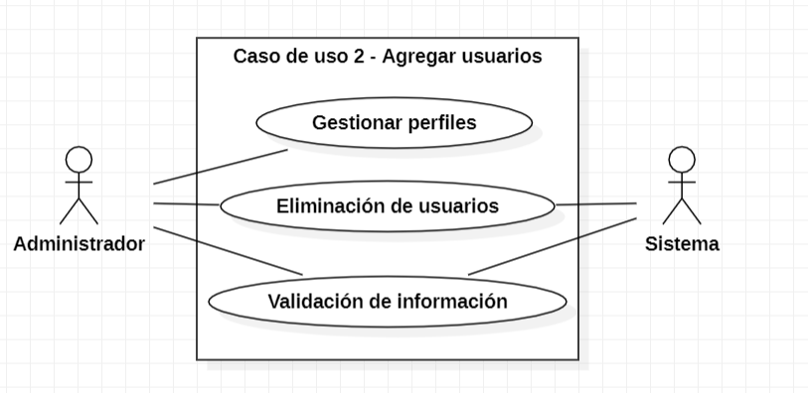

Pantalla
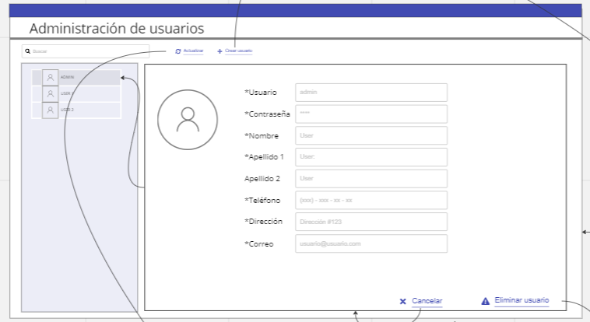 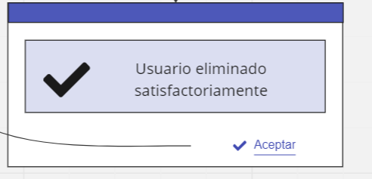

El sistema contara con una tabla para poder seleccionar el usuarios que se quiera eliminar, asi mismo mostrara todos los datps que le pertenrcen a este, cuando se efectue la eliminación el sistema mostrar un mensaje de sastifacción mencionando a el usuarios que se a eliminado correctamente

CU_04
CASOS DE USO
ID Caso de uso | CU-04
Nombre | Modificación de usuarios
Precondición | El usuario debe de estar previamente registrado.
Postcondición | El sistema desplegara una ventana emergente mencionando al administrador que esta apunto de modificar un usuario. El administrador deberá de confirmar o rechazar la solicitud. Si la edición fue exitosa mostrara un mensaje de sastifacción.
Autor | Administrador | Fecha | 2023-02-06

Proposito
Tener el maximo control de lo que pueden hacer o no los usuarios

Flujos alternativos y excepciones

Curso normal
Para poder editar un usuario el administrador deberá de: Paso 1: Ingresar con el perfil de administrador Paso 2: Ingresar al apartado de usuarios. Paso 3: Seleccionar el usuario al que se quiere modificar. Paso 4: Validar la edición en el recuadro de aceptar. Paso 5: Validar nuevamente para confirmar la edición de el usuario.

Curso alterno
1a. Si el usuario no accede con el perfil de administrador no podra eliminar usuarios. 5a. Si el usuario rechaza la solicitud el sistema volvera a la pantalla de usuarios.

Otros datos

importancia | Alta
Urgencia | Alta

Comentarios
La edición de usuarios solo podrá ser efectuada por administradores.

Diagrama de caso de uso
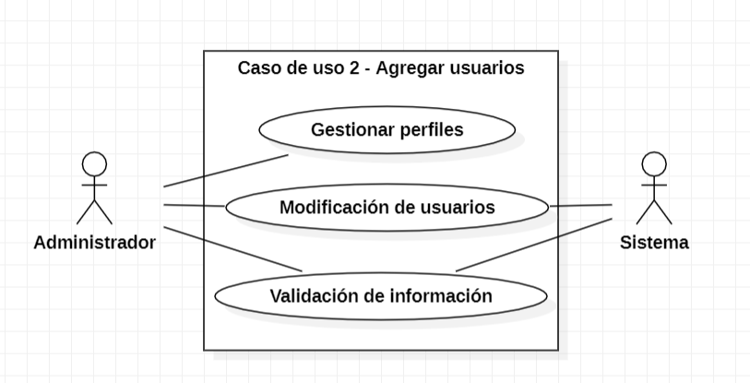

Pantalla

El sistema contara con una tabla para poder seleccionar el usuarios que se quiera eliminar, asi mismo mostrara todos los datps que le pertenrcen a este, cuando se efectue la eliminación el sistema mostrar un mensaje de sastifacción mencionando a el usuarios que se a eliminado correctamente

CU_05
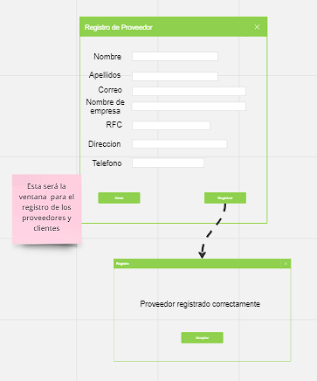
CASOS DE USO
ID Caso de uso | CU-05
Nombre | Dar de alta a los proveedores en el sistema
Precondición | El proveedor debera de traer los requisitos necesarios para darle de alta en el sistema
Postcondición | El sistema mostrara un mensaje que dira "se a registrado correctamente"
Autor | Administrador | Fecha | 2023-02-06

Proposito
Es tener un control sobre el manejo de la información de los proveedores y también una mayor satisdación con el tiempo de respuesta que podamos estar buscando un proveedor

Flujos alternativos y excepciones

Curso normal
paso 1:(admin) el administrador deberá de estar en la pestaña de registrar proveedores paso 2:(admin) el administrador deberá de pedir información al proveedor que se quiera registrar paso 3:(admin) se introducirá la información en el sistema para darlo de alta paso 4:(admin) el administrador dará en la casilla para validar información paso 5:(sistema) el sistema mandara un mensaje que se realizó exitosamente el registro

Curso alterno
2a-Si el proveedor no tiene la información necesaria no se podrá registrar 4a- Si el proveedor estar registrado, mandara un mensaje el sistema que ya se encuentra registrado 4b-si el usuario dejo una casilla obligatoria en blanco no se podrá registrar

Otros datos

importancia | Alta
Urgencia | Alta

Comentarios
El proveedor se podra registrar una sola vez en el sistema

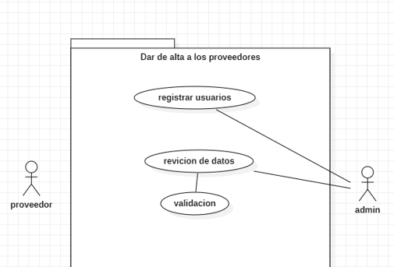
Diagrama de caso de uso

Pantalla

CU_06
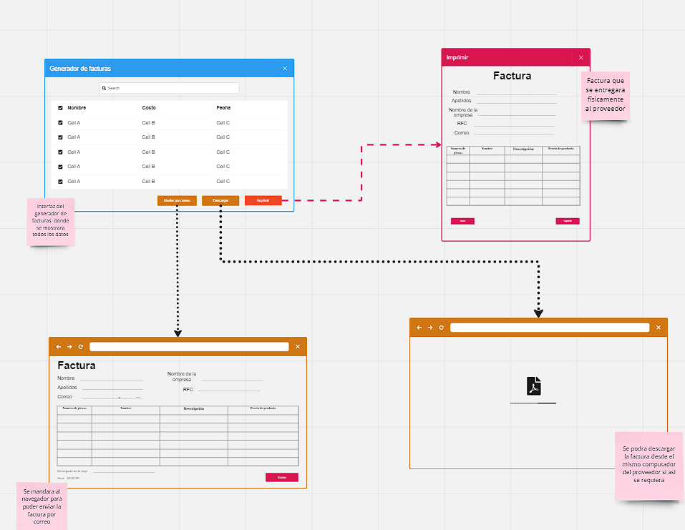
CASOS DE USO
ID Caso de uso | CU-06
Nombre | Generacion de factura
Precondición | El proveedor debe de estar registrado para generar una factura y devio de vender productos a la empresa
Postcondición | se mandara la factura al correo proporcionado al registro y/o se entregara fisicamente
Autor | administrador o encargado de la caja | Fecha | 2023-02-06

Proposito
tener un generador de facturas para que los cliententes puedan hacer sus servicios fiscales

Flujos alternativos y excepciones

Curso normal
paso 1:(sistema) deberá de estar el admin en la pestaña de generar factura paso 2:(admin) se le preguntara si quiere generar una factura al proveedor paso 3:(sistema) en caso que si quiera generar una factura se le pedirá su RFC paso 4:(sistema)se llenará los campos necesarios para efectuar la factura paso 5:(admin) se dará en la casilla para generar una factura paso 6:(proveedor) se le dará a conocer si quiere la factura por correo electrónico o físicamente

Curso alterno
2a- (cliente) el cliente dirá que no quiere factura, entonces no se efectuará ninguna operación 3a -(sistema) si el proveedor no tenga RFC no se le podrá efectuar la factura 3b (sistema) si el proveedor no está registrado en el sistema, no se podrá efectuar la factura 5a (sistema) si todos los campos no están llenos, el sistema mandara un mensaje que faltan campos por llenar

Otros datos

importancia | Media
Urgencia | Media

Comentarios
siempre el encargado del pedido hará la pregunta sobre si generamos una factura, no es obligatorio decir que sí, siempre depende mucho si la persona

Diagrama de caso de uso
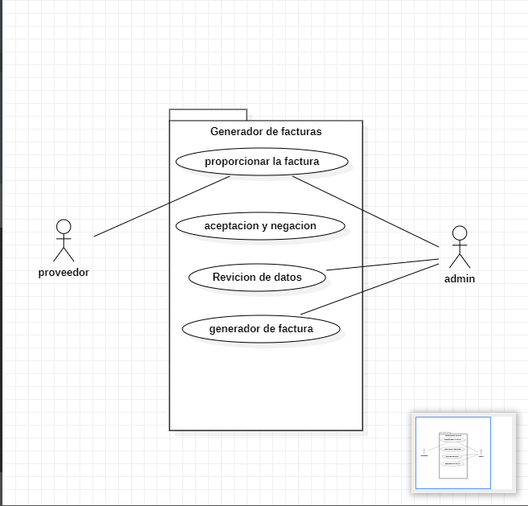

Pantalla

CU_07
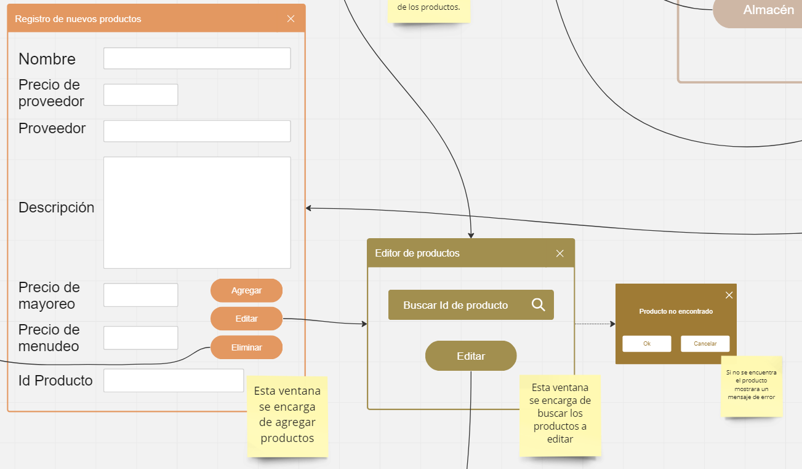
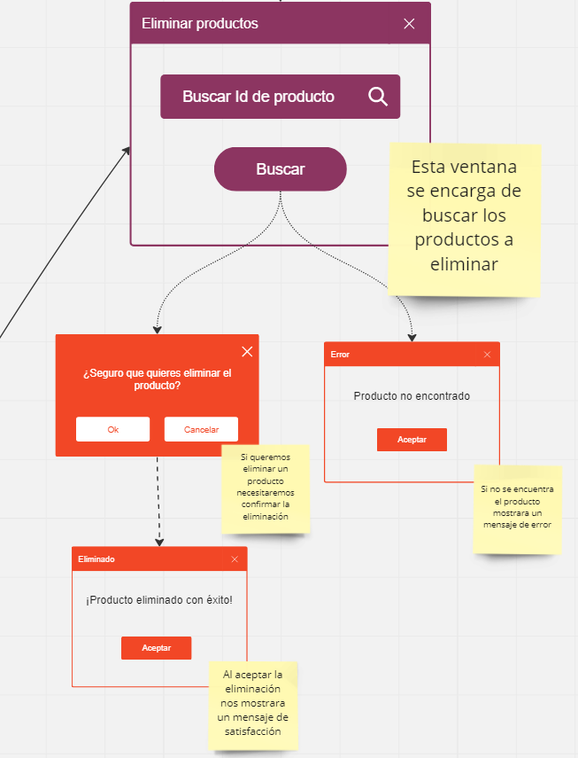
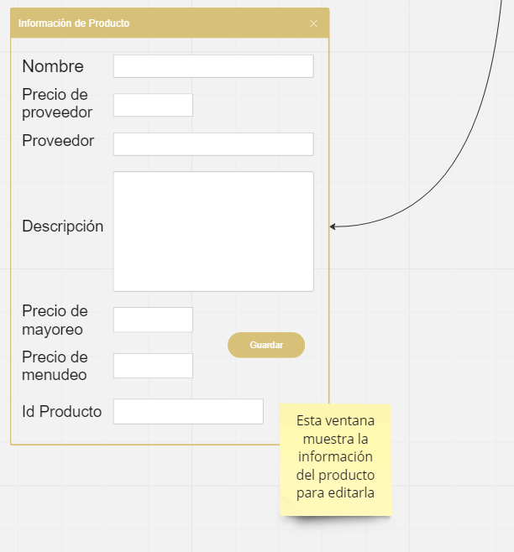
CASOS DE USO
ID Caso de uso | CU-07
Nombre | Registro de productos
Precondición | El sistema debe de poder almacenar los productos con su estructura
Postcondición | Los productos agregados deben seguir la estuctura por defecto para poder ser registrados: • Nombre • Precio • Proveedor • Descripción • Precio mayoreo • Precio menudeo • Código del producto
Autor | Almacenista y Administrador | Fecha | 2023-02-06

Proposito
Crea, actualiza, elimina información acerca de los productos que se ingresan al sistema.

Flujos alternativos y excepciones

Curso normal
Para agregar los productos al sistema el encargado de almacén debe: 1. Pulsar el boton de crear para agregar los productos. 2. Se deben de ingresar todos los datos que se piden. Para editar los productos del sistema se debe: 1. Pulsar el botón de editar para editar los productos. 2. Se pedira que se ingrese el código del producto. 3. Al ingresar el código se mostrará toda la información del producto la cual se podrá editar. Para borrar productos del sistema se debe: 1. Pulsar el botón de eliminar. 2. Ingresar el código de producto a eliminar.

Curso alterno
1a. Si falta de ingresar un campo en el registro se va a mostrar un mensaje informando el campo faltante. 2a. Si el código de producto no se encuentra se mostrara un mensaje con una advertencia de código desconocido.

Otros datos

importancia | Alta
Urgencia | Alta

Comentarios
El dato mas escencial para crear, modificar o eliminar es el código del producto.

Diagrama de caso de uso
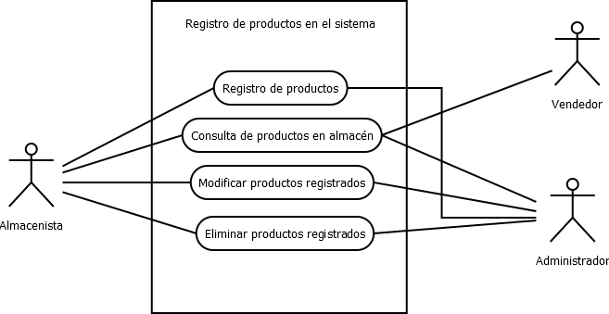

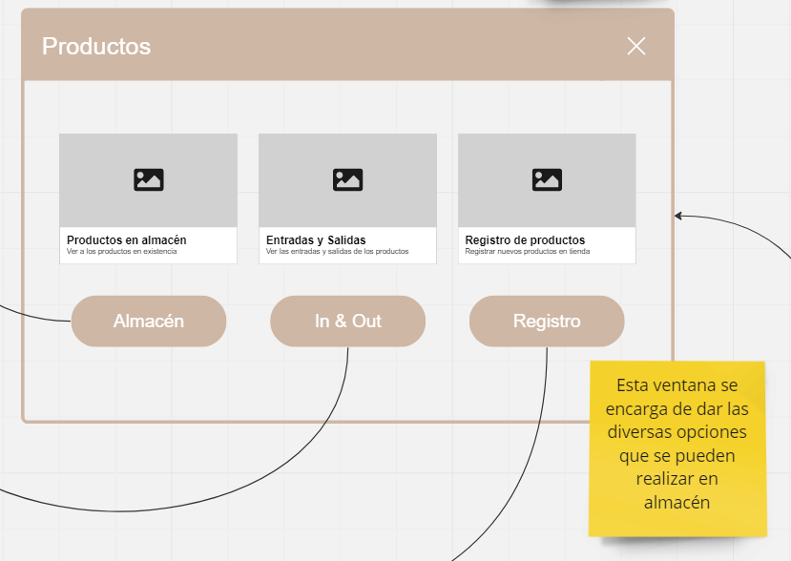
Pantalla

CU_08
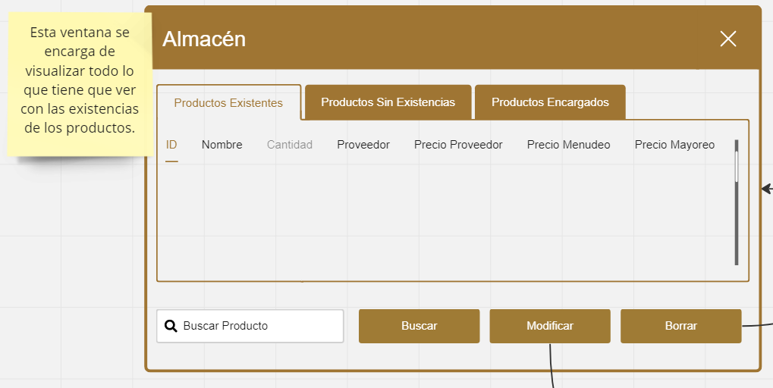
CASOS DE USO
ID Caso de uso | CU-08
Nombre | Productos en existencia
Precondición | El sistema debe de tener produtos ingresados en el mismo.
Postcondición | Si el sistema tiene productos guardados, estos deberan de reflejarse con la cantidad especifica de cada producto ingresado.
Autor | Almacenista y Administrador | Fecha | 2023-02-06

Proposito
Conocer la información de existencias de almacen.

Flujos alternativos y excepciones

Curso normal
Para que el sistema refleje la cantidad de productos almacenados, se debe: Paso 1: El encargado de almacén debera de ingresar los productos al sistema Paso 2: El sistema debe de registrar las entradas en la base de datos Paso 3: El sisema debe de regresar la cantidad de productos en el almacén en la interfaz cuando se le pida

Curso alterno
1a. Si no se registran entradas el sistema marcara el campo como "Sin sotck" 2a. Si las existencias se agotan se notificara en un mensaje flotante. 3a. Para modificar las existencias se debe tener permiso del administrador.

Otros datos

importancia | Alta
Urgencia | Alta

Comentarios
La existencia de los productos depende de las entradas y salidas de almacén.

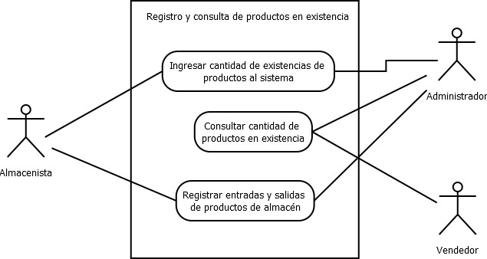
Diagrama de caso de uso

Pantalla

CU_09
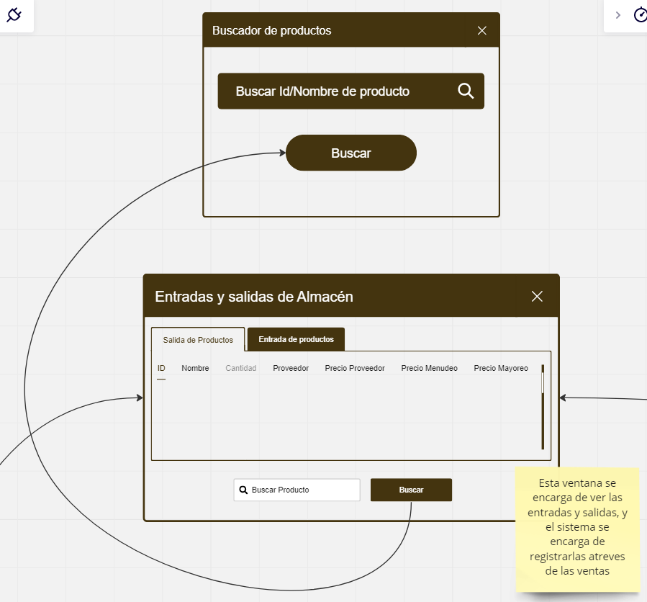
CASOS DE USO
ID Caso de uso | CU-09
Nombre | Entradas y salidas de almacén.
Precondición | El sistema debe de tener produtos ingresados en el mismo.
Postcondición | Si el sistema tiene productos guardados, estos deberan de reflejarse con la cantidad especifica de cada producto ingresado.
Autor | Almecenista y administrador | Fecha | 2023-02-06

Proposito
Controlar la mercancía que entra y sale del almacén.

Flujos alternativos y excepciones

Curso normal
Para ver las entradas y salidas de almacén el usuario debe: 1. Pulsar el botón de área de almacen. 2. Si se desea buscar un producto en especifico se pedira el nombre o código del producto.

Curso alterno
1a. Si el producto no esta en almacén se regresara un mensaje de adverencia donde indique que no se encuentra el producto.

Otros datos

importancia | Alta
Urgencia | Alta

Comentarios
Si el encargado de almacén no registra las entradas y sallidas del producto, estas no se veran reflejadas en las existencias del sistema.

Diagrama de caso de uso
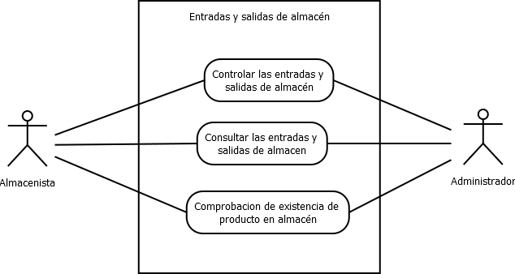

Pantalla

CU_10
CASOS DE USO
ID Caso de uso | CU-10
Nombre | Agregar Cliente
Precondición | Tener 3 datos oficiales del cliente a ingresar
Postcondición | Si ya esta dado de alta el cliente, se actualizaran los datos.
Autor | Admin y usuario | Fecha | 2023-02-04

Proposito
Crear un sistema funcional capaz de realizar un registro sobre los clientes en la empresa

Flujos alternativos y excepciones

Curso normal
Paso 1:El usuario encargado del software, tendra que elegir el menu de clientes. Paso 2: El usuario debe hacer clic en el botón de registrar cliente. Paso 3: El usuario debe colocar los datos del cliente y verificar que los datos en el sistema son correctos. Paso 4: Una vez llenado todos los campos correctamente preciona el boton de registrar, el software validara la informacion posteriormente guardara los cambios en la base de datos. En caso de no precionar el boton de registrar, y solo se cierra la ventana, el software no guardara nada de datos y no se registrara el cliente, hara lo mismo si preciona boton atras.

Curso alterno
2a= si el cliente no tienen la documentacion necesaria no podra registrarse. 3a= si el usuario le hace falta llenar un campo, no podra completarse el registro 4a=el administrador validara los datos para poder completar el registro, él va aceptar o rechazar

Otros datos

importancia | Alta
Urgencia | Alta

Comentarios
El registro de clientes puede registrar solo por una admin.

Diagrama de caso de uso
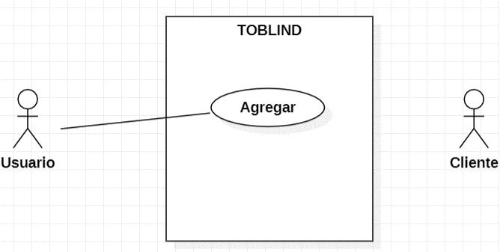

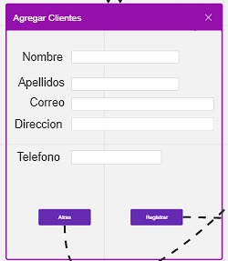
Pantalla

CU_11
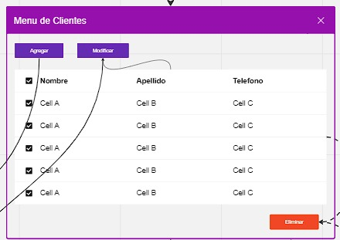
CASOS DE USO
ID Caso de uso | CU-11
Nombre | Modificar Cliente
Precondición | Si el usuario ya esta registrado, los datos e van actualizar
Postcondición | Mostrara ventana emergente con "Datos Actualizados Correctamente".
Autor | Admin y usuario | Fecha | 2023-02-04

Proposito
Crear un sistema funcional capaz de realizar actualizacion sobre los clientes de la empresa.

Flujos alternativos y excepciones

Curso normal
Paso 1:El usuario encargado del software, tendra que elegir el menu de clientes. Paso 2: El usuario debe seleccionar un cliente en la tabla y hacer clic en el botón de modificar cliente. Paso 3: El usuario debe colocar los nuevos datos del cliente y verificar que los datos que muestra el sistema son correctos. Paso 4: Una vez llenado todos los campos correctamente preciona el boton de guardar, el software validara la informacion posteriormente registrara los cambios en la base de datos. En caso de no precionar el boton de guardar, y solo se cierra la ventana, el software no guardara nada de datos el cliente, hara lo mismo si preciona boton atras.

Curso alterno
2a= si el cliente no esta registrado en la base de datos y no se muestra en la tabla, tendra que registrarse. 3a= si el usuario le hace falta llenar un campo, no podra completarse la modificacion. 4a=el administrador validara los datos para poder completar la modificacion, él va aceptar o rechazar

Otros datos

importancia | Alta
Urgencia | Alta

Comentarios
La modificicacion de un cliente puede ser registrado por un solo administrador.

Diagrama de caso de uso
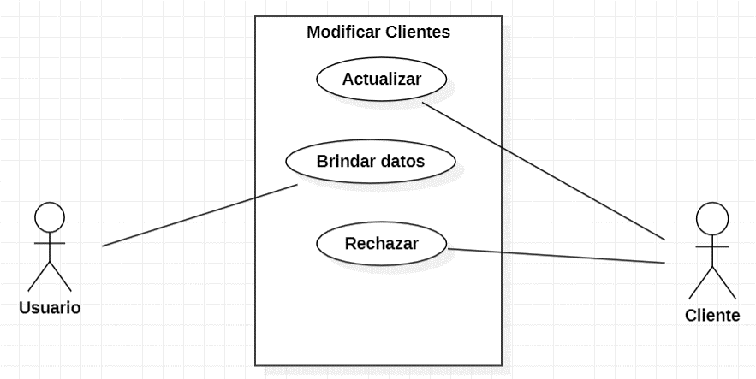

Pantalla

CU_12
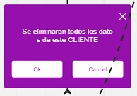
CASOS DE USO
ID Caso de uso | CU-12
Nombre | Eliminar Cliente
Precondición | Si el usuario tienen que estar registrado en el sistema.
Postcondición | Mostrara ventana emergente con "Datos Eliminados Correctamente".
Autor | Admin y usuario | Fecha | 2023-02-04

Proposito
Crear un sistema funcional capaz de eliminar los datos sobre los clientes registrados.

Flujos alternativos y excepciones

Curso normal
Paso 1:El usuario encargado del software, tendra que elegir el menu de clientes. Paso 2: El usuario debe seleccionar un cliente en la tabla y hacer clic en el botón de eliminar. Paso 3: El usuario debe confirmar la accion. Paso 4: Una vez llenado confirmado, procedera a eliminarse de la base de datos y volvera al menu de clientes. En caso si preciona el boton de cancelar solo se cierra la ventana.

Curso alterno
2a= si el cliente no aparece en la tabla, es porque no esta registrado el cliente. 3a= si el usuario tendra que confirmar la accion para que se ejecute.

Otros datos

importancia | Alta
Urgencia | Alta

Comentarios
La eliminarcion de un cliente puede ser realizada por un admin.

Diagrama de caso de uso
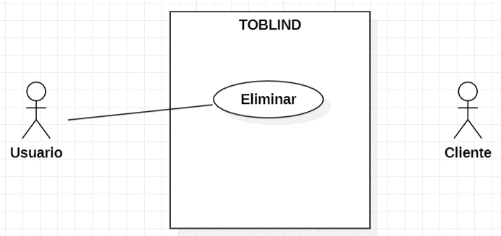

Pantalla

CU_13
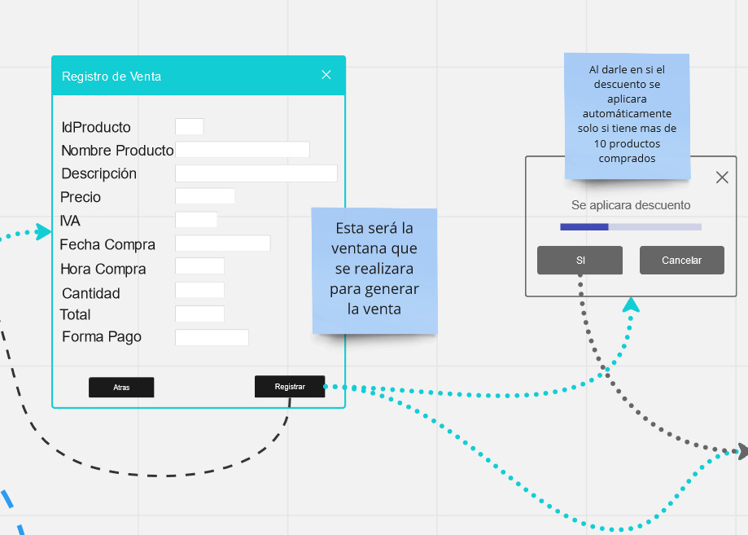
CASOS DE USO
ID Caso de uso | CU-13
Nombre | Registro ventas
Precondición | Al menos debe existencias de algún producto en el almacén.
Postcondición | Si hay existencias en el almacen se mostrara el producto en el sistema junto con la cantidad de existencias que hay del producto en el almacén.
Autor | Juan Daniel Jiménez López | Fecha | 2023-02-04

Proposito
Crear un sistema funcional capaz de realizar un registro sobre la venta de productos.

Flujos alternativos y excepciones

Curso normal
1a: El encargado de la venta debe hacer clic en el botón de registrar venta. 2a: El encargado debe colocar el id del producto y verificar que los datos que muestra el sistema son correctos luego debe especificar la cantidad de productos que se van a vender. 3a: En caso de que el cliente haya hecho una compra de mas de 10 árticulos se le aplicara un descuento 20% del precio total de la compra realiza. 4a: Una vez que la compra se concrete el vendedor tendrá una opción para generar un ticket de la compra en caso de que el cliente necesite una devolución o necesite un cambio de productos por fallas de fabrica o por algún defecto.

Curso alterno
Si no hay existencias del producto en el almacen se cancelara el procedimiento de compra por lo que la venta sera cancelada, simplemente aparecera una ventana que indique que el producto no se encuentra en existencia. En caso de que exitan el producto pero no la cantidad indicada por el vendedor se le mostrara un mensaje al vendedor donde se le especifique la cantidad de existencias del producto y un boton para aceptar o rechazar la compra.

Otros datos

importancia | Alta
Urgencia | Alta

Comentarios
Este caso de uso sirve para mostrar cual seria el comportamiento del área de ventas.

Diagrama de caso de uso
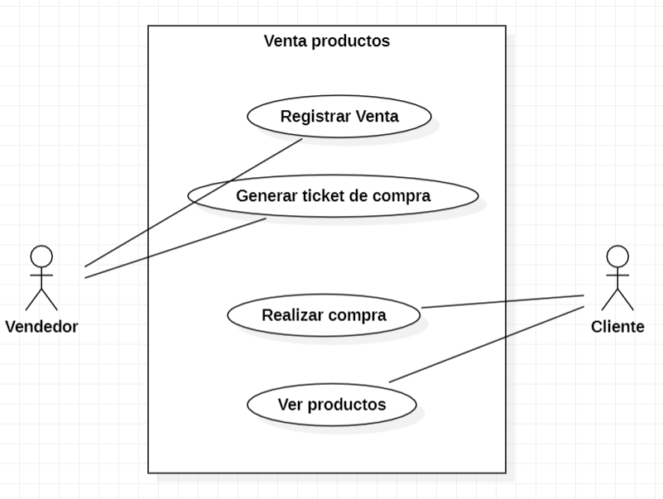

Pantalla

CU_14
CASOS DE USO
ID Caso de uso | CU-14
Nombre | Devoluciones
Precondición | El usuario debe tener su ticket de compra
Postcondición | En caso de que el cliente tenga su ticket de compra y quiera hacer devolución de algún producto se le da la opción de elegir si desea otro producto funcional o quiere un rembolso.
Autor | Juan Daniel Jiménez López | Fecha | 2023-02-04

Proposito
Crear un sistema capaz de relizar devoluciones o cambios de productos.

Flujos alternativos y excepciones

Curso normal
1a: El cliente debe dirigirse con el encargado de la venta para que valide su ticket de compra. 2a: Una vez que el encargado valide el ticket el cliente podrá elegir si quiere algún otro producto del mismo precio o quiere la devolución de su compra.

Curso alterno
En dado caso de que el ticket se encuentre roto no se podra realizar la devolucion del producto. En dado caso de que no existan productos para remplazar el producto que sea devolver, se le debera hacer una devolucion del 80% del precio del producto al cliente.

Otros datos

importancia | Alta
Urgencia | Alta

Comentarios
Este caso de uso sirve para mostrar el procedimiento que se debe realizar en dado caso de que se solicite una devolución.

Diagrama de caso de uso
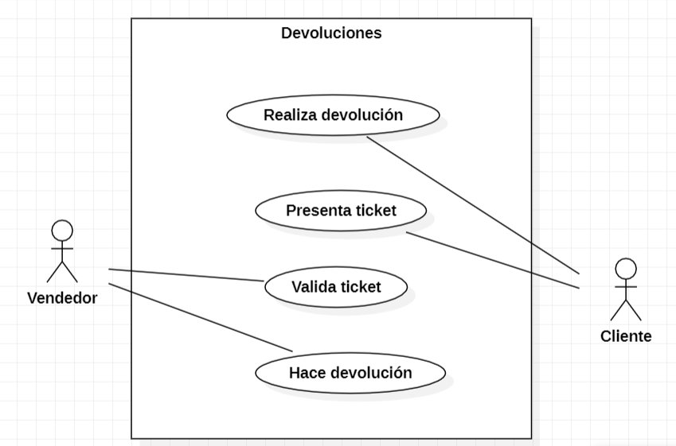

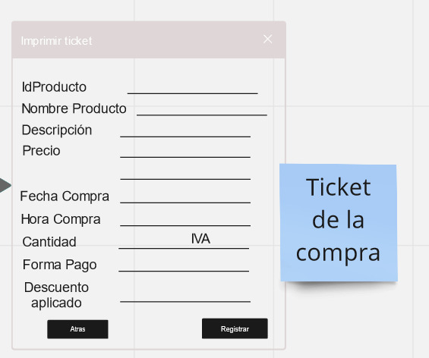
Pantalla

